Estadísticas
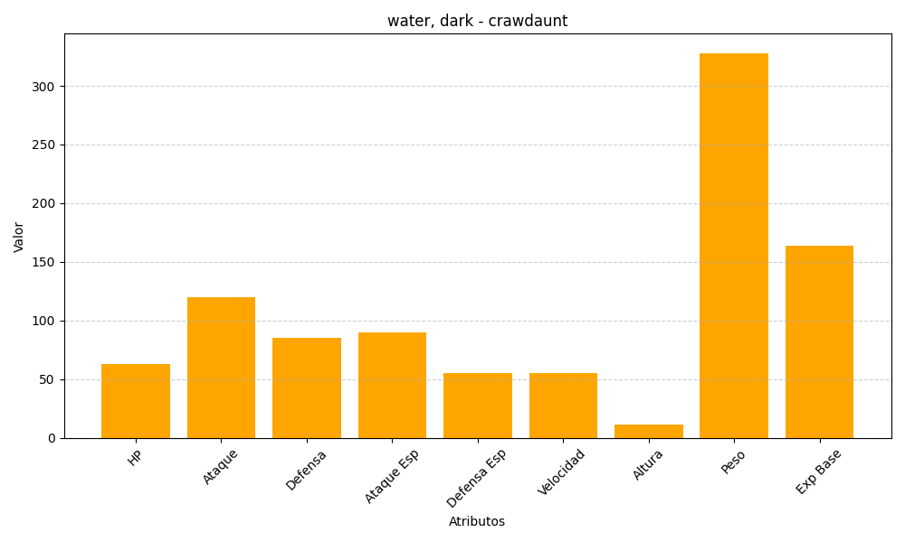
ID | Nombre | Tipo | HP | Ataque | Defensa | Ataque Especial | Defensa Especial | Velocidad | Altura | Peso | Experiencia Base
342 | crawdaunt | water, dark | 63 | 120 | 85 | 90 | 55 | 55 | 11 | 328 | 164

